상품제안서
맞춤제작 아크릴 볼펜 | 상품코드: S47041

 |  |  |  |  |  |  | 02-713-8555 | www.synergygift.co.kr
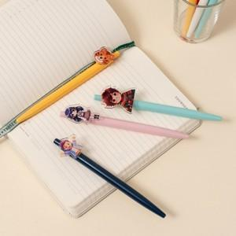 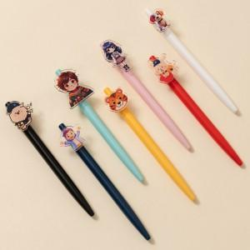 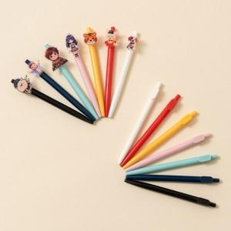

【상세/제작정보】

【인쇄/포장옵션】 | 풀칼라 / OPP(비닐)

【공급단가】 | 수량 | 100~ | 300~ | 500~ | 1,000~ | 3,000~
*VAT별도 | 2T | 1,560원 | 1,470원 | 1,400원 | 1,360원 | 1,340원
 | 3T | 1,950원 | 1,840원 | 1,750원 | 1,710원 | 1,680원
 | 5T | 2,470원 | 2,330원 | 2,220원 | 2,160원 | 2,120원

【상품 URL】 | https://www.synergygift.co.kr:443/src/goods_detail.php?gdno=47041

